Sheet1
マップ
操作方法/一時停止
タイトルに戻る・ゲームに戻る
スタートボタンを押したときの処理
 | タブのように表示する
 | ＬとＲで選択できるようにする
 | 選んでいる枠は背景と同じようにする
 | 文字は太字

 | ゲーム本体は動かしたままにする
 | 背景は半透明にす（ゲーム画面の上から半透明の青を掛ける感じ）

 | マップはリアルタイムで動かす

 | オプション押したらゲーム画面に戻る

マップ
操作方法/一時停止
タイトルに戻る・ゲームに戻る
射撃
Ｒ２長押し射影機カメラ
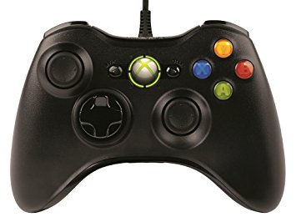
武器切り替え
 |  | 操作画面にしたら一時停止
射影機選択

移動・
射撃フェーズのフィルム、エイム切り替え

撮影

オプション

カメラ移動

マップ
操作方法/一時停止
タイトルに戻る・ゲームに戻る

ゲームに戻る

タイトルに戻る

選択してものに遷移するようにする

